CNY
订单号 | 入住日期 | 离店日期 | 应收 |  |  |  | ，
999223031310163 | 2023-06-06 | 2023-06-09 | 85.84 | #N/A | 3094873 | #N/A | ，3094873 | #N/A | 本期收回85.84元
999224613174191 | 2023-06-07 | 2023-06-08 | 2.22 | #N/A | 3435109 | #N/A | ，3435109 | #N/A | 本期收回2.22元（999224613174191）
999222322421726 | 2023-06-09 | 2023-06-16 | 1715 | 1915.00 | 2973308 | -200 | ，2973308 | 直采 | 2973308 请建工单收款200RMB（补款单号： 999222351980267 EUR 27.3），原单照收 | 已单独生成收款单：A230619103200481
999224032922249 | 2023-06-06 | 2023-06-08 | 635 | #N/A | 3335494 | #N/A | ，3335494 | #N/A | 本期收回635元

 |  |  | 795483.06

A230619143412481
CNY / HKD 当前参考汇率: 1.095256165
总计： 795483.06 CNY/ 871257.73 HKD

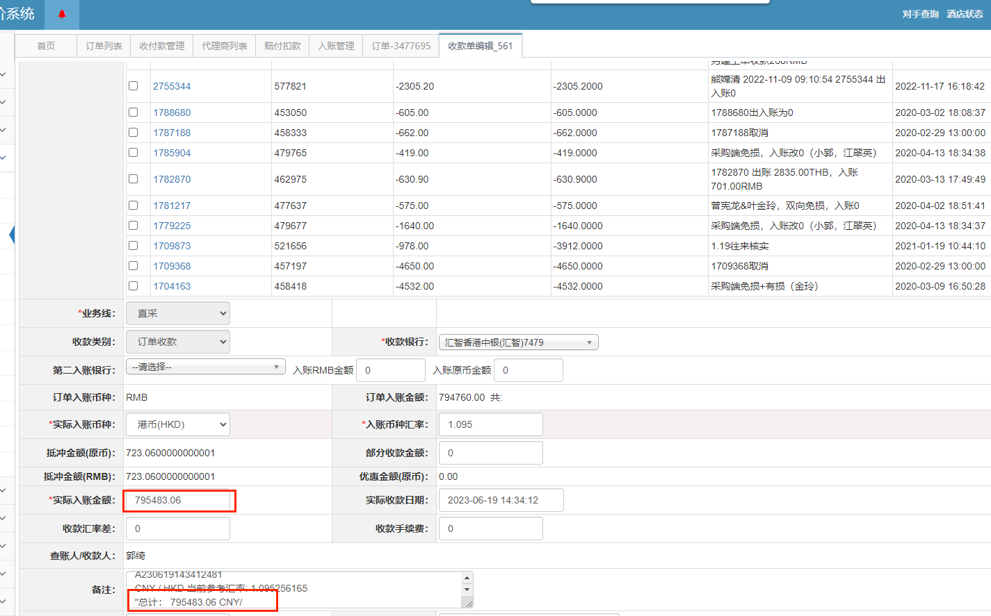

MYR
订单号 | 入住日期 | 离店日期 | 应收 |  |  |  | ，
999224728963741 | 2023-06-14 | 2023-06-15 | 524.25 | #N/A | 3412288 | #N/A | ，3412288 | #N/A | 此单为24371240222/999224371249529 升级房型为deluxe room+增加一晚（6/14-6/15/2023）的补款单，请确认，谢谢！。

 |  |  | 524.25

 |  |  |  |  |  |  |  |  | 刘佳鸿处理

A230619102334481
MYR / HKD 当前参考汇率: 1.69419295068525 |  |  |  | 1.6941929507
总计： 524.25 MYR/ 888.18 HKD/810.93CNY
CNY / HKD 当前参考汇率: 1.095256165

